상품제안서
카카오 2024 양장 다이어리 [J1] | 상품코드: F20509

 |  |  |  |  |  |  | 02-412-0044 | www.easy1.co.kr
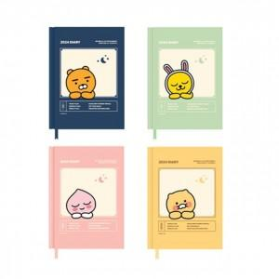

【상세/제작정보】 | 제품에 인쇄불가 / 플라스틱 케이스에 스티커 제작 후 부착 가능합니다.

【인쇄/포장옵션】 | 스티커 / 포장지포장

【공급단가】 | 수량 | 200~ | 500~ | 1,000~ | 3,000~ | 5,000~
*VAT별도 | 단가 | 6,890원 | 6,780원 | 6,620원 | 6,360원 | 6,090원

【상품 URL】 | https://easy1.co.kr:443/src/goods_detail.php?gdno=20509

